地球岬400
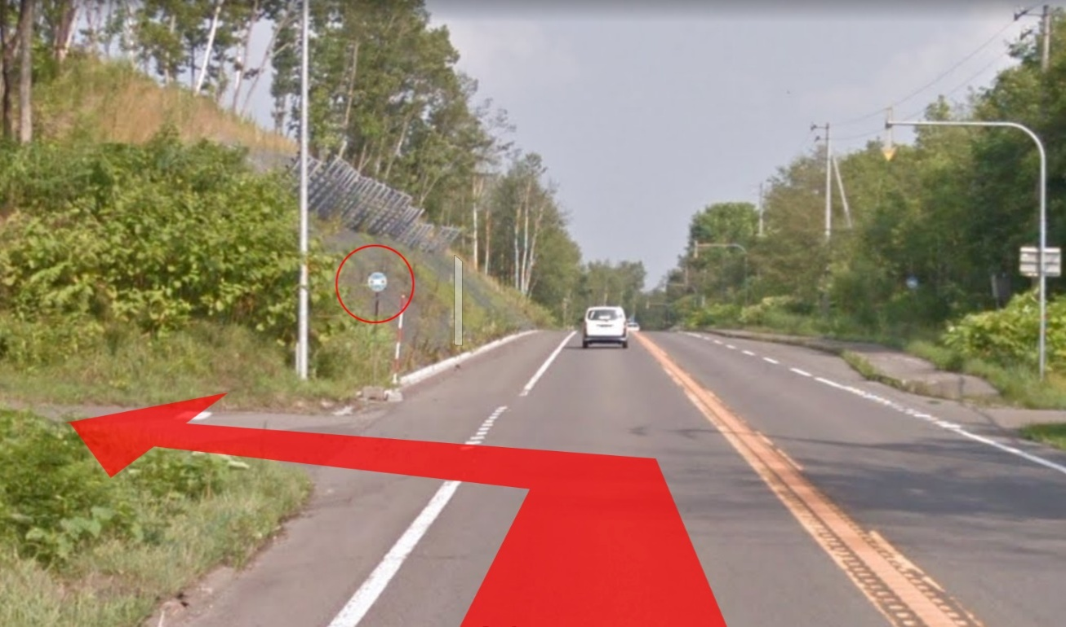
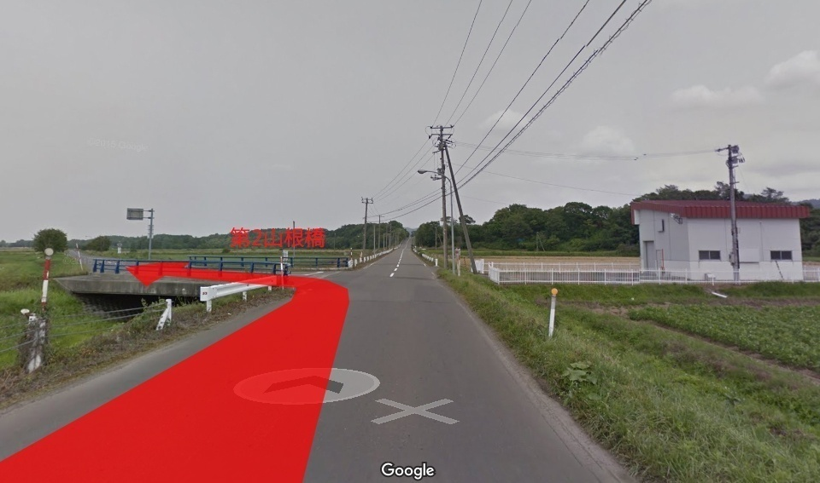
 |  | 2018 Audax Japan BRM623 北海道４00km地球岬 |  |  |  |  |  |  |  | 2018年 6/23(土) 10:00スタート | 日出3:56 日没19:18 |  | ver.1.5.0
 | No. | 地点までの道路番号 | 地点までの |  | 交差 | 信号 | 進路 | 道標(青看板)の方向 | 交差点名 | 地点 | ランドマーク・備考 | open | close
 |  | (R = 国道 ・ r =道道) | 区間 | 積算 |  |  |  |  | (正面信号)
 | 0 |  | 0.0 | 0.0 |  |  |  |  |  | START 前田森林公園 | 前田森林公園正面入口を右方向へ。 | 10:00:00 | 10:30:00
 | 1 | r125(新川通) | 1.7 | 1.7 | ┬ | ○ | 左折 | 当別・石狩湾新港 | 手稲前田 | 小樽市 銭函 |  |  |  | 1.7
 | 2 | R337 | 5.7 | 7.4 | Y | × | 左側 | 札幌・小樽市街 |  | 小樽市 銭函 |  |  |  | 5.7
 | 3 | R337 | 0.1 | 7.5 | Y | × | 右側 | 倶知安・小樽市街 |  | 小樽市 銭函 | 陸橋を渡りR5に合流。 |  |  | 0.1
 | 4 | R5 | 19.5 | 26.9 | ┼ | ○ | 左折 | 倶知安・余市 | 稲穂5丁目 | 小樽市 稲穂 |  |  |  | 19.4
 | 5 | R5 | 0.4 | 27.3 | Y | × | 左側 | 長橋 |  | 小樽市 稲穂 | ３車線の左側左端を道なりに進む。トンネル入らない。 |  |  | 0.4
 | 6 | 市道 | 3.6 | 30.9 | ┬ | ○ | 右折 | 倶知安・余市 | オタモイ | 小樽市 オタモイ | 国道5号に復帰。 |  |  | 3.6
 | 7 | R５ | 3.6 | 34.5 | ┼ | ○ | 左折 | 塩谷駅 | 塩谷１丁目 | 小樽市 塩谷 |  |  |  | 3.6
 | 8 | r956 | 0.6 | 35.1 | ├ | ○ | 右折 | 蘭島 | 塩谷２丁目 | 小樽市 塩谷 | 北後志東部広域農道(フルーツ街道)へ入る。 |  |  | 0.6
 | 9 | 農道(フルーツ街道) | 10.6 | 45.7 | ┼ | 〇 | 左折 | 赤井川 登 | 名無し | 余市町 登町 | 左手前に「エーヴランド」看板 |  |  | 10.6
 | 10 | r753 | 5.1 | 50.8 | ┬ | × | 左折 | 赤井川 キロロ |  | 余市町 登町 | 正面に「エーヴランド」看板 |  |  | 5.1
 | 11 | r36 | 7.5 | 58.3 |  |  | 左側 |  |  | PC1 セイコーマート赤井川店 | レシート取得後、r36復帰して倶知安方面へ。 | 11:42:00 | 13:54:00 | 7.5
 | 12 | r36 | 5.7 | 64.0 | ┼ | 〇 | 右折 | 倶知安 | 名無し | 赤井川村 都 | 左手に道の駅あかいがわ。 |  |  | 5.7
 | 13 | R393 | 21.7 | 85.7 | ┼ | 〇 | 左折 | 喜茂別 倶知安市街 | 名無し | 倶知安町 出雲 |  |  |  | 21.7
 | 14 | R393 | 3.4 | 89.1 | ┼ | 〇 | 右折 | 国道5号 倶知安市街 | 北３東１０ | 倶知安町 北４条東１０ |  |  |  | 3.4
86.7 | 15 | R276 | 1.7 | 90.8 | ┼ | 〇 | 左折 | 函館 ニセコ | 北４西１ | 倶知安町 北４条 |  |  |  | 1.7
86.7 | 16 | R5 | 1.5 | 92.3 | ┼ | 〇 | 右折 | ニセコ連峰 | 南11東1 | 倶知安町 南１１条 | 右手奥に「味の時計台」倶知安店 |  |  | 1.5
 | 17 | r343 | 4.3 | 96.6 | ┬ | 〇 | 右折 | ニセコ | 名無し | 倶知安町 山田 |  |  |  | 4.3
 | 18 | r343 | 8.9 | 105.5 | ┬ | × | 右折 | 岩内 |  | ニセコ町 曽我 |  |  |  | 8.9
 | 19 | r66 | 0.7 | 106.2 | ┤ | × | 左折 | 昆布駅 |  | ニセコ町 曽我 |  |  |  | 0.7
 | 20 | r343 | 6.1 | 112.3 | ┬ | × | 左折 | 蘭越市街 |  | 蘭越町 黄金 | 「止まれ」標識。 |  |  | 6.1
 | 21 | r207 | 1.3 | 113.6 | ┼ | 〇 | 右折 | 函館 黒松内 | 名無し | 蘭越町 昆布 | 踏切を渡ってすぐ右手奥に渓流堂。 |  |  | 1.3
 | 22 | R5 | 0.2 | 113.8 |  | × | 折り返し |  |  | 通過チェック 昆布駅 | 待機しているスタッフにスタンプを押してもらうこと。スタッフ不在の場合は昆布駅を撮影。 | 参考時間 | 17:36:00 | 0.2
 | 23 | R5 | 2.9 | 116.7 | ┼ | × | 左折 |  |  | ニセコ町 福井 | 左側にニセコバス停留所「相馬」が目印。右折方面は砂利道。 |  |  | 2.9
 | 24 | 農道 | 0.2 | 116.9 | ├ | × | 右折 |  |  | ニセコ町 福井 | 坂道を上りきったら右折。まだ上る。 |  |  | 0.2
 | 25 | 農道 | 1.1 | 118.0 | ┬ | × | 左折 | ニセコ・富川方面 ニセコ市街 |  | ニセコ町 福井 |  |  |  | 1.1
 | 26 | 農道 | 0.6 | 118.6 | ┬ | × | 右折 | 富川・ニセコ方面 |  | ニセコ町 福井 | 左折方面は砂利道。 |  |  | 0.6
 | 27 | 農道 | 2.7 | 121.3 | ┼ | × | 右折 | ニセコ市街 |  | ニセコ町 ニセコ | 左手前に「止まれ」標識。左手奥に９％傾斜標識（ただし上らない） |  |  | 2.7
 | 28 | 農道 | 1.9 | 123.2 | ┬ | × | 左折 |  |  | ニセコ町 曽我 | 200m手前で黄色い橋（ニセコ大橋）下を通過。 |  |  | 1.9
 | 29 | 農道 | 0.7 | 123.9 | ┼ | × | 左折 |  |  | ニセコ町 曽我 | 正面は砂利道。 |  |  | 0.7
 | 30 | r66 | 0.1 | 124.0 |  |  | 左側 |  |  | PC2 セブンイレブンニセコ店 | レシート取得後r66に復帰してニセコ市街地方面へ。 | 13:39:00 | 18:16:00 | 0.1
 | 31 | r66 | 12.0 | 136.0 | ┼ | 〇 | 右折 | 留寿都 真狩市街 | 名無し | 真狩村 共明 |  |  |  | 12.0
 | 32 | r66→r97 | 16.0 | 152.0 | ┤ | × | 左折 |  |  | 豊浦町大和 | 500m手前に豊浦町カントリーサイン。「急カーブ注意下り坂８％」標識のあとすぐ左折。気持ちよく下りきってしまわないように注意。 |  |  | 16.0
 | 33 | 農道 | 5.7 | 157.7 | ┼ | 〇 | 右折 | 洞爺湖温泉（800m手前） | 名無し | 洞爺湖町 成香 | 車両感応式信号機。うまいこと感知されない場合は押しボタンで。 |  |  | 5.7
 | 34 | R230→r2 | 10.4 | 168.1 | ┤ | 〇 | 左折 | 洞爺湖畔 |  | 壮瞥町 壮瞥温泉 | 左手に北海ホテル。 |  |  | 10.4
 | 35 | r2→市道 | 1.5 | 169.6 | ┬ | × | 左折 | 壮瞥 昭和新山 |  | 壮瞥町 壮瞥温泉 | 洞爺湖温泉街を道なりに進む。 |  |  | 1.5
 | 36 | r2 | 3.3 | 172.9 | ├ | 〇 | 右折 | 昭和新山 | 名無し | 壮瞥町 壮瞥温泉 |  |  |  | 3.3
 | 37 | r703 | 4.7 | 177.6 | ┼ | 〇 | 右折 | 長万部 大滝（白看板） | 名無し | 伊達市 上長和町 |  |  |  | 4.7
 | 38 | r981 | 0.2 | 177.8 | ┬ | 〇 | 左折 | 長万部 伊達 国道37号線(白看板) | 名無し | 伊達市 上長和町 |  |  |  | 0.2
 | 39 | R453 | 3.9 | 181.7 | ┼ | 〇 | 直進 | 長和工業団地 | 名無し | 伊達市 長和町 |  |  |  | 3.9
 | 40 | r779 | 0.6 | 182.3 | ┤ | × | 左折 | 伊達紋別駅 |  | 伊達市 長和町 |  |  |  | 0.6
 | 41 | r779 | 1.7 | 184.0 | ┼ | × | 左折 | 伊達紋別駅 |  | 伊達市 山下町 | 右手に北海道糖業道南製糖所の入口。 |  |  | 1.7
 | 42 | r779 | 3.0 | 187.0 |  |  | 左側 |  |  | PC3 セブン-イレブン伊達舟岡店 | レシート取得後はr779に復帰して室蘭方面へ。 | 15:30:00 | 22:28:00 | 3.0
 | 43 | r779 | 8.1 | 195.1 | ┬ | 〇 | 右折 | 苫小牧 室蘭 | 名無し | 伊達市 黄金町 |  |  |  | 8.1
 | 44 | R37 | 1.5 | 196.6 | ├ | 〇 | 右折 |  | 名無し | 伊達市 黄金町 | 200m手前にローソン 伊達南黄金町店(右側) |  |  | 1.5
 | 45 | 市道 | 4.6 | 201.2 | Y | × | 左側 | 苫小牧 東室蘭駅 |  | 室蘭市 中島町 | トンネルを抜けたら左側車線左側を道なり。 |  |  | 4.6
 | 46 | 市道 | 0.3 | 201.5 | ┬ | × | 左折 |  |  | 室蘭市 中島町 | R37に合流。 |  |  | 0.3
 | 47 | R37 | 7.9 | 209.4 | ┼ | 〇 | 右折 | 輪西 | 東町2-5 | 室蘭市 東町 | 右手奥にディノスボウル室蘭 |  |  | 7.9
 | 48 | r919→市道（輪西・東町通） | 1.4 | 210.8 | ┼ | 〇 | 左折 |  | 名無し | 室蘭市 輪西町 | 左手奥の福田歯科の大きい看板が目印。200m手前にローソン 室蘭輪西町二丁目店。 |  |  | 1.4
 | 49 | 市道 | 0.8 | 211.6 | ┬ | × | 右折 |  |  | 室蘭市 みゆき町 |  |  |  | 0.8
 | 50 | r919 | 7.1 | 218.7 | ┤ | × | 左折 | 地球岬 |  | 室蘭市 母恋南町 | ところどころ道幅が狭いところあり。カーブも多いので対向車に注意。 |  |  | 7.1
 | 51 | 市道 | 0.3 | 219.0 |  | × | 折り返し |  |  | 室蘭市 母恋南町 | 地球岬の地球型公衆電話と自転車を一緒に撮影。 | 参考時間 | 24/0:36 | 0.3
 | 52 | 市道 | 0.3 | 219.3 | ┬ | × | 右折 |  |  | 室蘭市 母恋南町 |  |  |  | 0.3
 | 53 | r919 | 0.4 | 219.7 | ┤ | × | 左折 | 母恋駅 |  | 室蘭市 母恋南町 |  |  |  | 0.4
 | 54 | 市道（母恋中央通） | 1.9 | 221.6 | ┬ | 〇 | 右折 |  | 母恋北町1丁目 | 室蘭市 母恋北町 | 正面に母恋駅。 |  |  | 1.9
226.5 | 55 | 市道（輪西・東町通） | 4.9 | 226.5 | Y | 〇 | 右側 | 188㎞函館 60㎞苫小牧 |  | 室蘭市 東町 |  |  |  | 4.9
 | 56 | 市道（輪西・東町通）→r919 | 0.8 | 227.3 | ┼ | 〇 | 直進 | 東室蘭駅 |  | 室蘭市 東町 | R37横断 |  |  | 0.8
 | 57 | r107(室蘭環状線)→R36 | 47.0 | 274.3 | ┤ | × | 左折 | 錦大沼公園 |  | 苫小牧市 錦岡 | 左手奥にArtenオートキャンプ場の看板あり。 |  |  | 47.0
 | 58 | 市道 | 0.6 | 274.9 | ├ | 〇 | 右折 |  | 名無し | 苫小牧市 錦岡 | 交差点正面に苫小牧駒澤大学1㎞先の緑色の看板あり。 |  |  | 0.6
 | 59 | r781(双葉三条通) | 13.4 | 288.3 | ┼ | 〇 | 左折 | 札幌 千歳 支笏湖 | 住吉町2-7 | 苫小牧市 双葉町 |  |  |  | 13.4
 | 60 | R276 | 0.3 | 288.6 | ├ | 〇 | 右折 | 札幌 日高道 | 住吉町2 | 苫小牧市 清水町 |  |  |  | 0.3
 | 61 | r781(明野北通)→R36 | 14.1 | 302.7 | ┼ | 〇 | 左折 | 新千歳空港 | 名無し | 苫小牧市 美沢 |  |  |  | 14.1
 | 62 | r130 | 3.8 | 306.5 | ┤ | × | 左折 | 千歳臨空工業団地 |  | 苫小牧市 美沢 |  |  |  | 3.8
 | 63 | r130 | 4.1 | 310.6 | Y | × | 左側 | 臨空工業団地 |  | 千歳市 美々 |  |  |  | 4.1
 | 64 | r1091 | 2.1 | 312.7 | ├ | 〇 | 直進 | 千歳臨空工業団地 | 名無し | 千歳市 美々 |  |  |  | 2.1
 | 65 | r1091 | 1.4 | 314.1 | ├ | 〇 | 右折 | 千歳市街（直進先の表記なし） | 名無し | 千歳市 美々 |  |  |  | 1.4
 | 66 | 市道（真町泉沢大通） | 1.6 | 315.7 |  | × | 左側 |  |  | PC4 セブン-イレブン千歳白樺店 | レシート取得後は市道に復帰して千歳市街方面へ。 | 19:30:00 | 24/7:04 | 1.6
 | 67 | 市道（真町泉沢大通） | 3.8 | 319.5 | ┼ | 〇 | 右折 |  | 名無し | 千歳市 泉沢 |  |  |  | 3.8
 | 68 | r77→市道 | 2.5 | 322.0 | ┼ | 〇 | 左折 | 千歳駅 | 朝日町7 | 千歳市 青葉 |  |  |  | 2.5
 | 69 | 市道(中央大通) | 0.7 | 322.7 | ┼ | 〇 | 右折 | 江別 長沼 | 清水町6 | 千歳市 末広 | 左手前にENEOS。 |  |  | 0.7
 | 70 | R337→市道→r600 | 6.8 | 329.5 | ┼ | 〇 | 右折 | 長沼 | 名無し | 千歳市 長都 |  |  |  | 6.8
 | 71 | r967 | 2.5 | 332.0 | ┼ | × | 左折 | 長沼 |  | 千歳市 根志越 |  |  |  | 2.5
 | 72 | r967→町道 | 12.7 | 344.7 | ┤ | × | 左折 |  |  | 長沼町 | 左手に第2山根橋。右手に赤い屋根の小屋。 |  |  | 12.7
 | 73 | 町道 | 2.0 | 346.7 | ┼ | 〇 | 左折 |  | 名無し | 長沼町 旭町 | 左手前にソフトクリーム屋「あいちゅらんど」 |  |  | 2.0
 | 74 | r3→R337 | 8.2 | 354.9 | ┼ | 〇 | 右折 | 当別 江別 | 南15西13 | 南幌町 南１６ |  |  |  | 8.2
 | 75 | R337 | 2.2 | 357.1 | ┼ | 〇 | 左折 | 当別 江別 | 緑町2丁目 | 南幌町 中央 |  |  |  | 2.2
 | 76 | R337 | 0.9 | 358.0 |  |  | 左側 |  |  | PC5 ローソン南幌町中央店 | レシート取得後はR337復帰して当別方面へ。 | 20:49:00 | 24/9:52 | 0.9
 | 77 | R337 | 6.3 | 364.3 | Y | 〇 | 右折 | 札幌 岩見沢 | 江別太 | 江別市 江別太 |  |  |  | 6.3
 | 78 | R337 | 31.3 | 395.6 | ┼ | 〇 | 右折 | 花畔ふ頭 東ふ頭 | 新港南2 | 石狩市 新港南 | ここから先、美原バイパスへ。左側からの合流車に注意。 |  |  | 31.3
 | 79 | 市道 | 0.3 | 395.9 | ┼ | 〇 | 左折 | 小樽 | 名無し | 石狩市 新港南 |  |  |  | 0.3
 | 80 | r225 | 5.7 | 401.6 |  |  | 左側 |  |  | Finish ローソン石狩新港西三丁目店 | レシート取得後はr225復帰して速やかにゴール受付へ。 | 22:08:00 | 24/13:00 | 5.7
 | 81 | r225 | 0.1 | 401.7 | ┬ | 〇 | 右折 |  | 新港西3 | 石狩市 新港西 |  |  |  | 0.1
 | 82 | R337 | 1.6 | 403.3 | Y | × | 左側 |  |  | 札幌市 手稲区前田 | 左車線の左側を道なりに走行。 |  |  | 1.6
 | 83 | r125(新川通) | 1.5 | 404.8 |  |  | 左側 |  |  | ゴール受付 前田森林公園 | ゴール受付開設時間は4:00～14:00 | 24/4:00 | 24/14:00 | 1.5

 |  | No.23左折ポイント |  |  |  |  |  |  |  | No.72左折ポイント

